VO_1
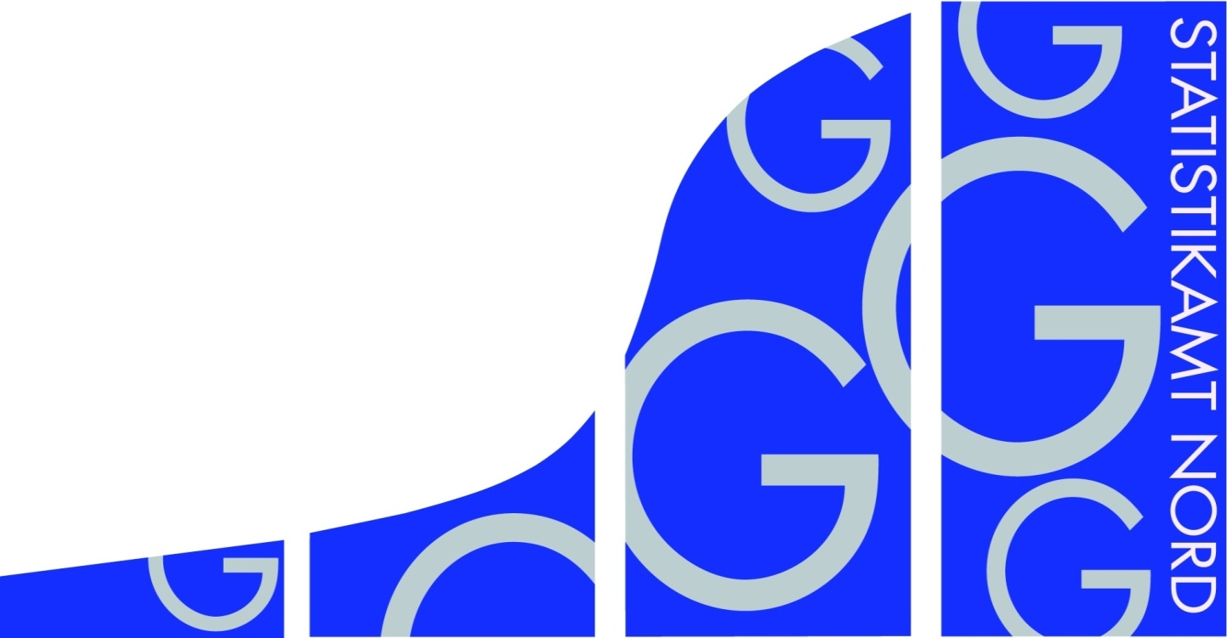
Statistisches Amt
für Hamburg und Schleswig-Holstein

 | STATISTISCHE BERICHTE
 | Kennziffer: G IV 1 - m 4/21 SH

 | Beherbergung im Reiseverkehr
 | in Schleswig-Holstein
 | April 2021
 | - Vorläufige Ergebnisse -

 | Herausgegeben am: 18. Juni 2021

VO_3
Rechtsgrundlagen
Beherbergungsstatistikgesetz (BeherbStatG) vom 22. Mai 2002 (BGBl. I S.1642), zuletzt geändert durch Artikel 11 des Gesetzes vom 28. Juli 2015 (BGBl. I S. 1400), in Verbindung mit dem Bundesstatistikgesetz (BStatG) in der Fassung der Bekanntmachung vom 20. Oktober 2016 (BGBl. I S. 2394), zuletzt geändert durch Artikel 10 Abs. 5 des Gesetzes vom 30. Oktober 2017 (BGBl. I S. 3618), sowie die Verordnung (EU) Nr. 692/2011 des Europäischen Parlaments und des Rates über die europäische Tourismusstatistik und zur Aufhebung der Richtlinie 95/57/EG des Rates (ABl. L 192 vom 22.7.2011, S. 17).
Abgrenzung der Reisegebiete
Nordsee
Alle Gemeinden auf dem Festland zwischen der deutsch-dänischen Grenze und dem Nord-Ostsee-Kanal, die unmittelbar an der Nordsee bzw. Elbe liegen, einschl. der Gemeinden im Innern der Halbinsel Eiderstedt, alle Gemeinden auf den nordfriesischen Inseln, die Hallig-Gemeinden sowie Helgoland.
Ostsee
Alle Gemeinden zwischen der deutsch-dänischen Grenze und der Grenze zu Mecklenburg-Vorpommern, die unmittelbar an der Ostsee liegen, einschl. der Gemeinden auf Fehmarn.
Holsteinische Schweiz
22 Gemeinden in den Kreisen Plön, Ostholstein und Segeberg.
Übriges Schleswig-Holstein
Alle Gemeinden, die den drei vorgenannten Reisegebieten nicht angehören.
Hinweis
In Folge einer Berichtskreisüberprüfung sind Vorjahresvergleiche auf Gemeindeebene in einigen Regionen nur eingeschränkt möglich. Die betroffenen Tabellenfelder sind deshalb mit einem „x“ gekennzeichnet. Dadurch wird auch die Vergleichbarkeit in einigen Regionen beeinflusst.

TG5_1
Grafik 1: Anzahl der angebotenen Betten in Schleswig-Holstein
 | 2021 | 2020
Januar | 166544 | 207053
Februar | 169068 | 205695
März | 175013 | 214768
April | 183076 | 155433
Mai |  | 215701
Juni |  | 226300
Juli |  | 230123
August |  | 233456
September |  | 232266
Oktober |  | 229785
November |  | 194308
Dezember |  | 160807

 | 2021 | 2020
Januar | 44162 | 325980
Februar | 51737 | 414127
März | 75473 | 237668
April | 87926 | 28867
Mai |  | 404870
Juni |  | 820867
Juli |  | 1070071
August |  | 1144363
September |  | 913446
Oktober |  | 736892
November |  | 76148
Dezember |  | 44298
Grafik 2: Ankünfte in Schleswig-Holstein in Tausend

Grafik 3: Übernachtungen in Schleswig-Holstein in Tausend
 | 2021 | 2020
Januar | 302718 | 1129233
Februar | 358452 | 1408128
März | 466724 | 958998
April | 523893 | 148793
Mai |  | 1522840
Juni |  | 3867643
Juli |  | 5709434
August |  | 5802579
September |  | 4183912
Oktober |  | 3419058
November |  | 461976
Dezember |  | 311727

